CENA PODLE ČASU
KALKULACE ORIENTAČNÍ CENY VÝROBKU KRAMPOLÍNKA
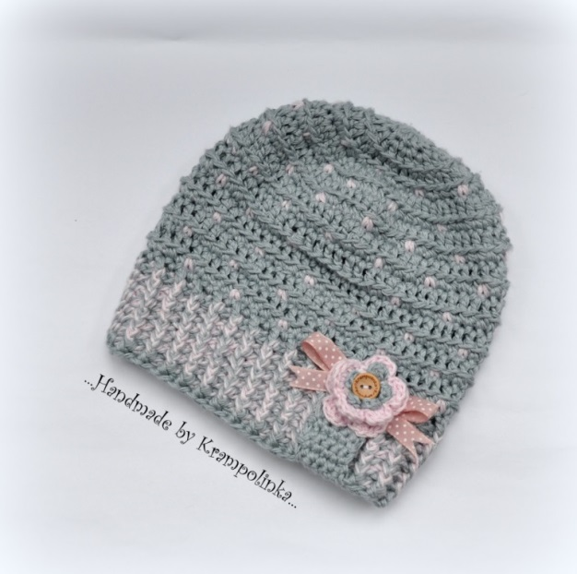
VÝROBNÍ ČAS (150 Kč za hodinu) | CENA | KČ |  | PŘÍKLAD: HOMELESKA obvod 46-47 cm

Hodina práce v Kč |  | Kč |  | Spotřeba klubíčko šedá (á 57 Kč) a klubíčko růžová (á 57 Kč)
Hodina práce v Kč |  | Kč |  | Hodinová realizace včetně úprav 3.5 hodiny, tj. 3.5x150 Kč
Hodina práce v Kč |  | Kč |  | Aplikace vyrobená 30 Kč
Hodina práce v Kč |  | Kč |  | Knoflík 3 Kč
Hodina práce v Kč |  | Kč
 |  |  |  | CENA NA ZAKÁZKU: | 672 Kč
VÝROBNÍ MATERIÁL
Zde kalkulace ceny všech zvolených barev
Klubíčko barva č. 1 |  | Kč
Klubíčko barva č. 1 |  | Kč | Šaty do velikosti 68 |  |  | 5 hodin výroby
Klubíčko barva č. 2 |  | Kč | Svetřík do velikosti 68 |  |  | 5 hodin výroby
Klubíčko barva č. 2 |  | Kč | Čepička do velikosti 40 cm |  |  | 1.5-2 hodiny výroby
 |  |  | Homeleska nebo skřítkovka do velikosti 40 cm |  |  | 2 hodiny výroby
 |  |  | Homelesky větší děti |  |  | 3-4 hodiny výroby
DOPLŇKY |  |  | Dospělácká homeleska |  |  | 5 hodin výroby
Zde kalkulace dalších komponentů |  |  | Dospělácký kulich |  |  | 3-4 hodiny výroby
Knoflík |  | Kč | Set do porodnice zimní (čepička, capáčky, rukavičky), např. Dolphin Baby bez vzorku |  |  | 3-4 hodiny výroby
Bezpečnostní oči |  | Kč | Set do porodnice zimní se vzorkem, případně s přišíváním aplikací |  |  | 4-5 hodin výroby
Bezpečnostní nos |  | Kč | Set na focení |  |  | 4-5 hodin výroby
Nášivka |  | Kč | Set do porodnice jaro, léto, podzim (čepička, capáčky, rukavičky) |  |  | 4-5 hodin výroby
Bambule koupená |  | Kč | Hrkotka, medvídek na focení |  |  | 2-3 hodiny výroby
Bambule vyrobená |  | Kč | Usínáček |  |  | 3-4 hodiny výroby
Aplikace koupená |  | Kč
Aplikace vyrobená |  | Kč
Aplikace látková |  | Kč
Duté vlákno |  | Kč
Stuha |  | Kč
Krajka |  | Kč

CENA CELKEM | 0 | Kč

